1.IDENTIFICACION
INFORMACIÓN GENERAL |  | INFORMACIÓN DEL ESTUDIO RESPECTIVO
 |  | NODO NÚMERO |  |  |  |  | 26213
 |  | INFORME NÚMERO |  |  |  |  | 149
CONTRATISTA | UNIÓN TEMPORAL MOVILIDAD 2014 | ORDEN DE TRABAJO No. |  |  |  |  | PROGRAMACION BASICA
 |  | FECHA DE LA ORDEN DE TRABAJO |  |  |  |  | -
 |  | FECHA DE LA TOMA DE INFORMACIÓN |  |  |  |  | 130214
 |  | DÌA DE LA SEMANA
OBJETO DEL CONTRATO | REALIZAR LA TOMA DE INFORMACIÓN DE CAMPO, COMO INSUMO DEL PROGRAMA DE MONITOREO, SEGUIMIENTO Y PLANEACIÓN DEL TRÁNSITO Y EL TRANSPORTE DE BOGOTA D.C | TIPO DE ESTUDIO |  |  |  |  | VOLÚMENES POR TIPO DE VEHÍCULO
 |  | NOMBRE DEL ARCHIVO |  |  |  |  | 26213_AK_68_X_AC_26_140213_VOL_V1.xlsx
 |  | CÓDIGO DEL ESTUDIO |  |  |  |  | VOL
 |  | LUGAR DE LA TOMA DE INFORMACIÓN
NÚMERO DE CONTRATO | 2072-2013 | COORDENADA X |  |  |  |  | LONGITUD
 |  | COORDENADA Y |  |  |  |  | LATITUD

FECHA DE INICIO DEL CONTRATO | 22-01-2014 | PROFESIONALES RESPONSABLES
 |  | CONSULTOR (DIRECTOR) |  |  |  |  | ING. MSC. SANDRA LUCIA NAVAS TEQUIA
 |  | CONSULTOR (COORDINADOR GENERAL) |  |  |  |  | ING. MSC. LUIS FERNANDO RUBIANO BARRERO
INTERVENTORÍA | UNIVERSIDAD NACIONAL DE COLOMBIA | CONSULTOR (EXPERTO EN TRÁNSITO Y TRANSPORTE) |  |  |  |  | ING. ESP. DIANA PAOLA PARADA
 |  | CONSULTOR (ING ANÀLISIS) |  |  |  |  | ING. ÁNGELA ROCÍO MENDOZA
 |  | INTERVENTORÍA (DIRECTOR) |  |  |  |  | ING. MSC. ARTURO ZARATE
 |  | INTERVENTORÍA (ESPECIALISTA) |  |  |  |  | ING. MSC. WILLIAM CASTRO
 |  | INTERVENTORÍA (RESIDENTE) |  |  |  |  | ING. JOSÉ EDWIN TORRES
OBJETO DEL CONTRATO | INTERVENTORÍA TÉCNICA, ADMINISTRATIVA Y FINANCIERA PARA LA TOMA DE INFORMACIÓN DE CAMPO COMO INSUMO DEL PROGRAMA DE MONITOREO, SEGUIMIENTO Y PLANEACIÓN DEL TRÁNSITO Y TRANSPORTE DE BOGOTÁ D.C. | SUPERVISOR SECRETARIA MOVILIDAD |  |  |  |  | ING. FABIAN GONZALEZ

 |  | VERSIONES DEL ESTUDIO
 |  | NÚMERO |  | FECHA | OBSERVACIONES
NÚMERO DE CONTRATO | 2072-2013 | Versión 0 |  | 19/02/14
 |  | Versión 1 |  | 06/03/14 | SE INCLUYERON LAS OBSERVACIONES DE LA INTERVENTORÍA SEGÚN COMUNICADO FI-INT-CMTTUB14-051-14. SE DA RESPUESTA MEDIANTE COMUNICADO ICV-187-C-088. Se incluyeron los resultados de los volúmenes en las horas máxima de demanda de los tres periodos, en la hoja 4.RESULTADOS, igualmente en esta hoja se retiraron las representaciones de los vehículos que no circulan por la intersección de la gráfica TPM, esta no se eliminó debido a que tiene participación de biarticulados y articulados en este procesamiento.
 |  | Versión 2
FECHA DE INICIO DEL CONTRATO | 21-01-2014 | Versión 3

 |  | DESCRIPCIÓN DE LA TOMA DE INFORMACIÓN
 |  | TIPO DE VEHÍCULO | FACTOR DE EQUIVALENCIA | MOVIMIENTOS AFORADOS |  |  | No. DE PERÍODOS | HORA
ESQUEMA |  |  |  | ACCESO | LENTA | RÁPIDA | HORARIO DEL PERÍODO No. 1 | 22:00-06:00
 |  | L | 1 | NORTE | 1 | 1B | HORARIO DEL PERÍODO No. 2 | 06:00-14:00
 |  | C | 2 | SUR | 2 | 2B | HORARIO DEL PERÍODO No. 3 | 14:00-22:00
 |  |  |  | OCCIDENTE | 3 | 3B | No. DE HORAS TOMADAS |  | 24
 |  | BT | 2 | ORIENTE | 4 | 4B | HORARIO DE LA TOMA DE INFORMACIÓN |  | 22:00-22:00
 |  | B | 2 |  |  |  | No. DE EQUIPOS UTILIZADOS |  | 19
 |  |  |  | OBSERVACIONES DE LA TOMA DE INFORMACIÒN
 |  | AL | 2 | OBSERVACION |  |  |  |  |  | ACCESO
 |  | AT | 2.5
 |  | BA | 2.5
 |  | ESP | 2
 |  | INT | 2
 |  | C2P | 2.5
 |  | C2G | 2.5
 |  | C3-C4 | 2.5
 |  | C5 | 2.5
 |  | >C5 | 2.5
 |  | M | 0.5
 |  | BIC | 0.3

 |  | ANALISIS PUNTUAL
 |  | LA INTERSECCIÓN DE LA AVENIDA CARRERA 68 (AVENIDA DEL CONGRESO EUCARÍSTICO) CON LA AVENIDA CALLE 26 (AVENIDA EL DORADO O JORGE ELIECER GAITÁN) SE ENCUENTRA UBICADA AL SUR-OCCIDENTE DE LA CIUDAD, EN LA LOCALIDAD DE FONTIBÓN. LA AVENIDA CARRERA 68 CUENTA CON UNA CALZADA CON DOS CARRILES POR SENTIDO CON SU RESPECTIVO SEPARADOR. EN CUANTO A LA AVENIDA CALLE 26, ESTÁ POSEE DOS CALZADAS EN CADA SENTIDO Y SU RESPECTIVO SEPARADOR CENTRAL. LA CALZADA LENTA DE CADA SENTIDO TIENE DOS CARRILES PARA LA CIRCULACIÓN DE TRÁFICO MIXTO, MIENTRAS EN LA CALZADA RÁPIDA DE CADA SENTIDO HAY DOS CARRILES SOLO BUS PARA LA CIRCULACIÓN DE TRANSMILENIO Y DOS CARRILES PARA LA CIRCULACIÓN DE TRÁFICO MIXTO. EL VOLUMEN TOTAL AFORADO DURANTE EL DÍA JUEVES 13 DE FEBRERO DE 2014 FUE DE 324.321VEHÍCULOS MIXTOS, COMPUESTOS DE LA SIGUIENTE MANERA: EL 73,0% CORRESPONDE A VEHÍCULOS LIVIANOS, EL 15,5% A MOTOS, EL 8,3% A TRANSPORTE PÚBLICO COLECTIVO Y EL 2.7% A VEHÍCULOS DE CARGA. LOS PERÍODOS DE MÁXIMA DEMANDA SE PRESENTAN ENTRE LAS 06:45 Y LAS 07:45 HORAS, Y ENTRE LAS 17:00 Y 18:00 HORAS. LA HORA PICO TOTAL DE LA INTERSECCIÓN SE REGISTRA ENTRE LAS 06:45 Y 17:45 HORAS, PERIODO EN EL QUE SE MOVILIZA UN TOTAL DE 23.372 VEHÍCULOS MIXTOS, DE LOS CUALES EL 68,0% CORRESPONDE A VEHÍCULOS LIVIANOS, EL 25,4% A MOTOCICLETAS, 8,1% A TRANSPORTE PUBLICO COLECTIVO Y 1,5% A TRANSPORTE DE CARGA, FINALMENTE EL 0,7% A BICICLETAS.

 |  | REGISTRO FOTOGRÁFICO
 |  | 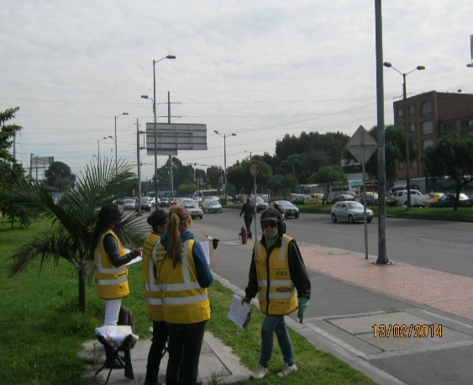 |  |  |  |  | 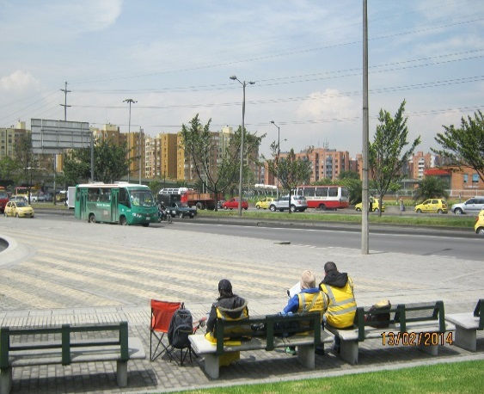

 |  | ACCESO NORTE |  |  |  |  | ACCESO SUR

 |  | 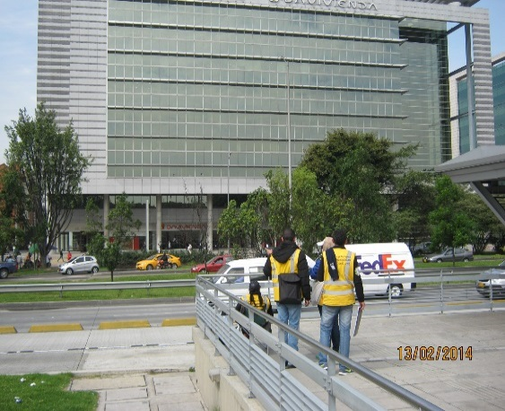 |  |  |  |  | 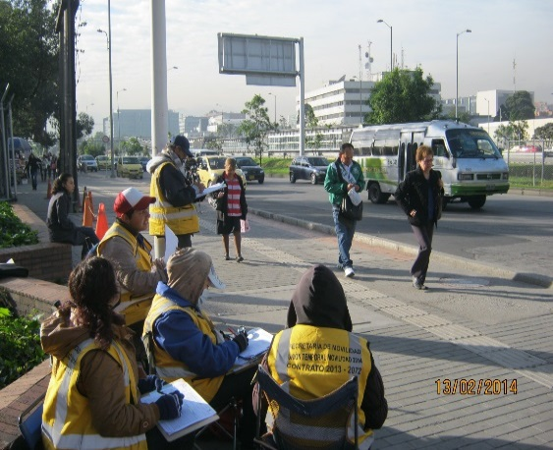

 |  | ACCESO OCCIDENTE |  |  |  |  | ACCESO ORIENTE

